Sheet1
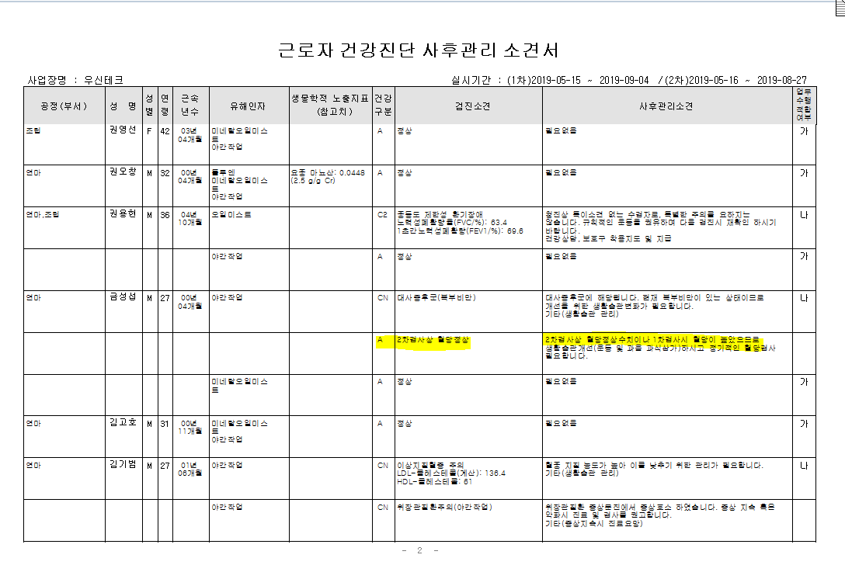
* 우신테크 검진자중 금성섭 8/27일 특수(배치후), 배치전2차검진을 동시실시해서 배치전2차검진이 특수로 결과가 물려들어가고있는데요. 2차검진을 배치전으로 수정이 가능하면 수정부탁드립니다.

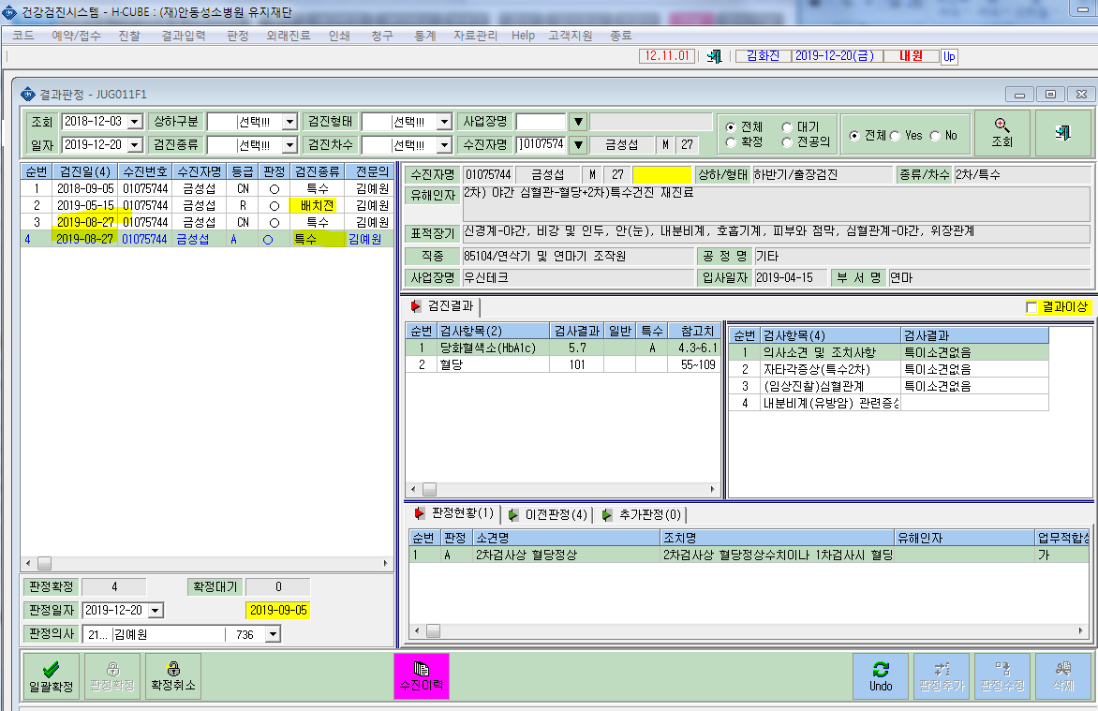

 | <특수 사후관리소견서>

